상품제안서
에쉐르 주방식도,과도세트 - 블랙 | 상품코드: S12829

 |  |  |  |  |  | 02-713-8555 | www.synergygift.co.kr
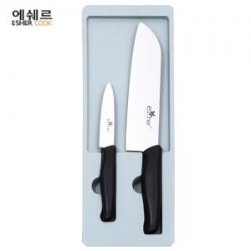

【상세/제작정보】 | 200개 이하는 인쇄비 추가됩니다.

【인쇄/포장옵션】 | 실크 / 포장지포장

【공급단가】 | 수량 | 50~ | 300~ | 1,000~ | 2,000~
*VAT별도 | 단가 | 7,430원 | 7,150원 | 6,880원 | 6,600원

【상품 URL】 | https://www.synergygift.co.kr:443/src/goods_detail.php?gdno=9826

